パスワード入力
伝票入力システム

パスワード：
●●●●●●

実行
終了

基本情報メニュー
【財務部用】
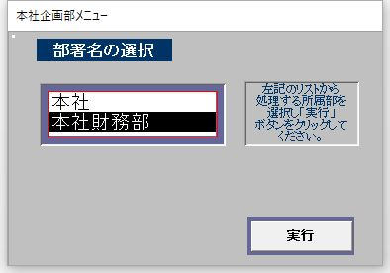

【本社・本店用】
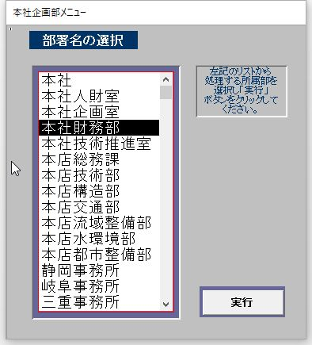
本社
本社人財室
本社企画室
本社財務部
本社技術推進室
本店総務課
本店技術部
本店構造部
本店交通部
本店流域整備部
本店水環境部
本店都市整備部
静岡事務所
岐阜事務所
三重事務所
飯田事務所

Main Manu
Main Menu

導入処理 年度更新 日常（１） 日常（２） 損料計算 マスター 随時
メニュー構成は、別紙「メニュー構成.txt」参照

61期
※上部メニューから機能を選択してください。
本社財務部
2021年12月31日

基本情報導入前
導入処理

基本情報

開始残高の日付：
店名：
期首日付：
期末日付：
本社技術推進室
▽
2021/05/31
2021/06/01
2022/05/31

実行

導入処理_開始残高（導入前）
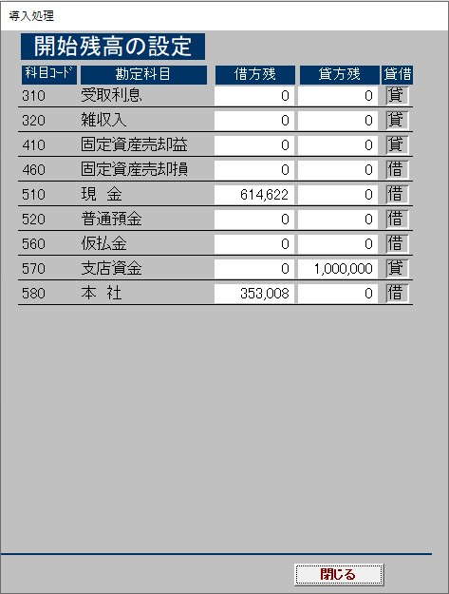

導入処理_開始残高の更新
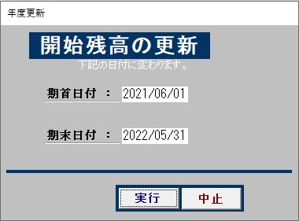

日常（１）_小口払
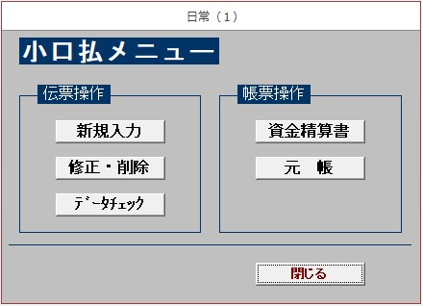

日常（１）_20日払
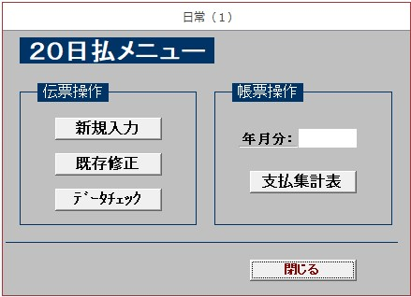

日常（１）_随時払
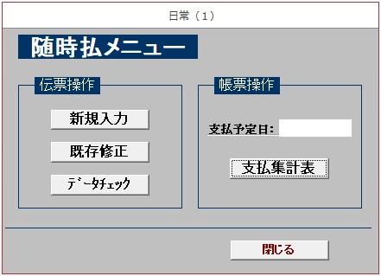

日常（１）_立替払
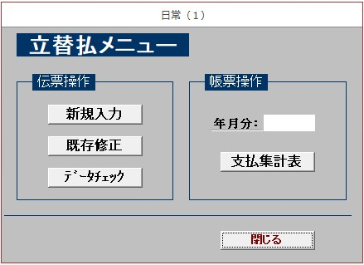

日常（２）_元帳
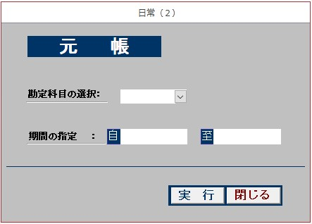

日常（２）_摘要テーブル
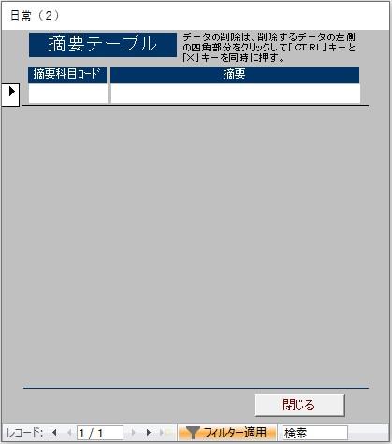

日常（２）_名称テーブル
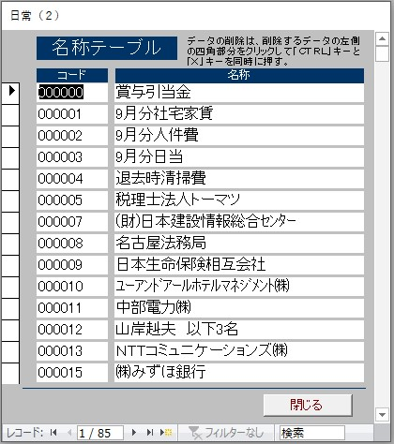

損料計算_車両損料
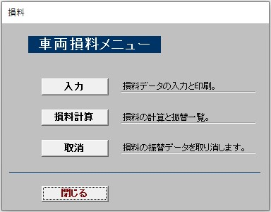

マスター_取引先マスター
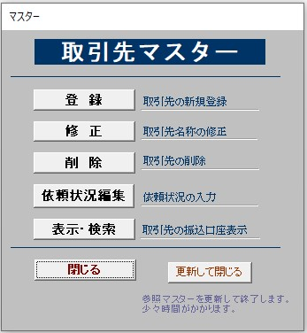

随時_伝票の追加
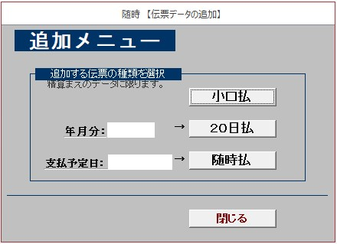

随時_伝票の修正
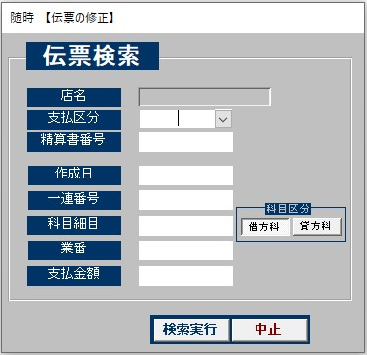

随時_精算のやり直し
